Sheet1
基本操作 | 备注
角色移动 | 左右跑动、跳跃
扔出史莱姆 | 抛出方向的射线表示 | 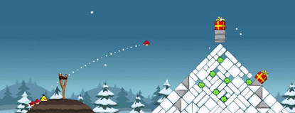
史莱姆的效果 | 扔在地上的黏黏效果（绿色最黏、黄色的踩上去会有下陷的效果、红色的可以滚动）
 | 史莱姆破碎成一滩颜色铺在地面上 | 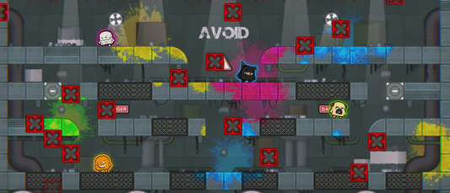
切换史莱姆 | 按键123可以切换史莱姆 | 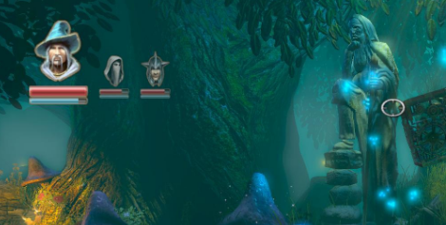
地形的效果 | 尖刺、上下移动的木板等

